Planilha1
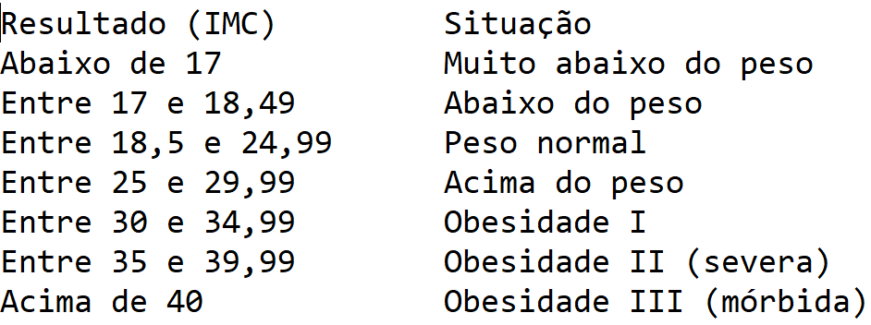
imc = peso / (altura * altura)

peso | altura | IMC | Situação
90 | 1.82 | 27 | Acima do peso
140 | 1.7 | 48 | Obesidade III
70 | 1.8 | 22 | Peso normal

